サンプル
外部設計書 |  |  |  |  | 画面名 |  | トップページ |  |  |  | 作成者 | 冨原 祐 |  |  | 更新者
 |  |  |  |  | システム名 |  | Web sample |  |  |  | 作成日 | 2020-06-01 |  |  | 更新日
 |  |  |  |  | 備考

 | 画面設計
１
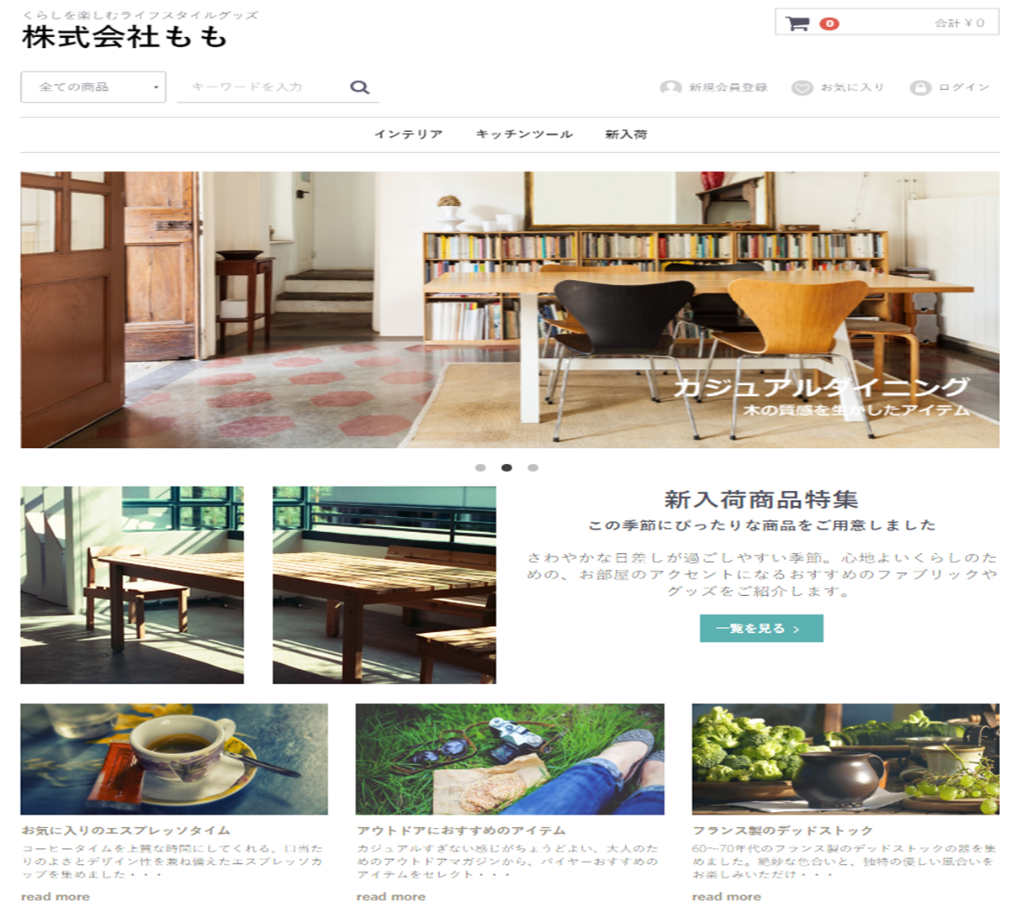
２
１２
７
３
４
５
６
８

９

１０

１１

 | 機能設計
 |  | ページロード
 |  |  | ロード時に、以下の処理を実行する。

 |  |  | ログイン状態を判定し、ログイン状態であれば「５ 新規会員登録」を「１２ マイページ」に変更する。
 |  |  | アイキャッチ画像を読み込み、スライドショーを行う。
 |  |  | 有効なカテゴリを取得し「３ カテゴリ選択」に追加する。１番上の項目のみ固定で「すべての商品」を追加する。
 |  |  | 有効なカテゴリを取得し「８ カテゴリ欄」に表示する。
 |  |  | おすすめ商品設定テーブルから、優先順位昇順に取得し、上位３件を左から順に「１１ おすすめ商品欄」に表示する。

 |  | 「２ カート」クリック
 |  |  | カート詳細画面に遷移する。

 |  | 「３ すべての商品」欄変更
 |  |  | 選択されたカテゴリの、カテゴリ一覧ページに遷移する。

 |  | 「４ 検索」でのエンターまたは虫眼鏡ボタン押下
 |  |  | 検索欄が空欄である場合は何もしない。
 |  |  | 空欄でない場合、検索結果一覧画面に遷移する。検索結果一覧画面では、対象文字での検索を自動で行う。

 |  | （以下略）

 | 項目定義書

 | No |  | 物理名 | 論理名 |  | 画面型 |  | データ型 | min | max | DBテーブル |  | DBカラム | 備考
 |  | 1 | corptitle | タイトル |  | Label |  | String
 |  | 2 | cartarea | カート |  |  |  |  |  |  |  |  |  | カート内金額表示を含めたパーツを作成する
 |  | 3 | selcategory | カテゴリ選択 |  | Select |  | String |  |  | m_category |  | categoryname
 |  | 4 | searchword | キーワード検索 |  | Textbox |  |  | 0 | 20
 |  | 5 | register | 新規登録 |  | Image
 |  | 6 | favor | お気に入り |  | Image
 |  | 7 | login | ログイン |  | Image
 |  | 8 | categories | カテゴリ一覧 |  | Link |  | String | 1 | 20 | m_category |  | categoryname
 |  | 9 | eyecatch | アイキャッチ |  | Image
 |  | 10 | newarrival_1 | 新商品画像１ |  | Image |  |  |  |  |  |  |  | 新商品の新しいものから順に、画像を取得する
 |  | 11 | ・・・ | ・・・
 |  | 12
 |  | 13
 |  | 14
 |  | 15
 |  | 16
 |  | 17
 |  | 18
 |  | 19
 |  | 20
 |  | 21
 |  | 22
 |  | 23
 |  | 24
 |  | 25
 |  | 26
 |  | 27
 |  | 28
 |  | 29
 |  | 30

ログイン画面
外部設計書 |  |  |  |  | 画面名 |  | ログインページ |  |  |  | 作成者 | 飯島柊香 |  |  | 更新者 | 飯島柊香
 |  |  |  |  | システム名 |  | Web sample |  |  |  | 作成日 | 2023-06-07 |  |  | 更新日 | 2023-06-13
 |  |  |  |  | 備考

 | 画面設計
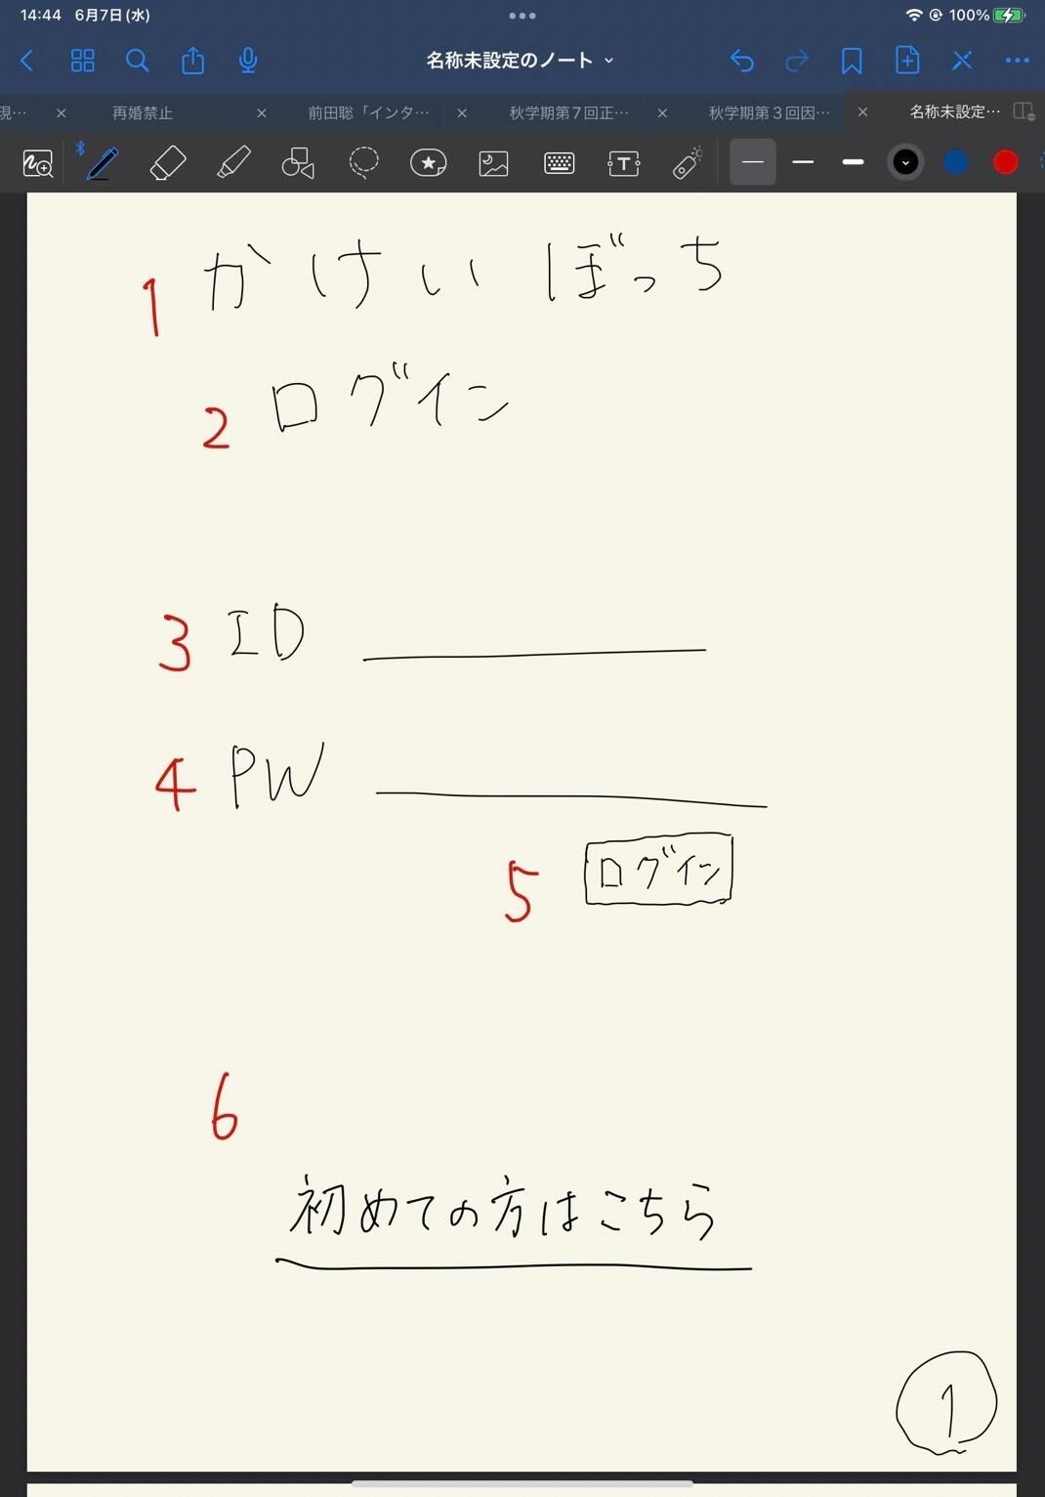

かけいぼっち
ログイン
ID
パスワード
ログイン
初めての方はこちら
１
３
４
５
６
２

7
チュートリアル動画

 | 機能設計
 | １：タイトル共通機能(⑦のみ)

 | ２：サブタイトル「ログイン」の画像
 | 本ページがログイン画面であることの表示。

 | ３：「ID」テキストとテキストフィールド
 | クリックするとログインIDが入力できるようになる。必須項目。

 | ４：「PW」テキストとテキストフィールド
 | クリックするとパスワードが入力できるようになる。必須項目。

 | ５：ログインボタン押下
 | IDとパスワードを入力後、押下するとIDは「ユーザテーブル/2:user_id」、パスワードは「ユーザテーブル/3:user_pw」から一致するものがあるか判別して、一致した場合は目標期間が過ぎているか否かの判定が入り、trueなら④カレンダーページ、falseなら⑫目標達成画面に遷移する。
 | 一致しなかった場合は、ログイン画面のままで、「入力に誤りがあります」を（ダイアログボックスで）表示し、入力がクリアされる（理想）。
 | if(目標期間 < 今の時間)｛
 | 目標達成画面に遷移
 | ｝else {
 | if(目標期間 isEmpty ){ //ここはSQL文で is null 判定です。
 | 目標設定画面に遷移
 | }else{
 | カレンダーに画面遷移
 | }
 | }

 | ６：「初めての方はこちら」リンク
 | アカウントを所持していないユーザは当リンクをクリックすると②「アカウント作成」画面に移動し、アカウント作成をすることができる。

 | ７：「チュートリアル動画」の挿入
 | 再生ボタンをクリックすると⑬「チュートリアル動画」画面が再生される。

 | 項目定義書

 | No |  | 物理名 | 論理名 |  | 画面型 |  | データ型 | min | max | DBテーブル |  | DBカラム | 備考
 |  | 1 | title | タイトル |  | image |  |  |  |  |  |  |  | 表示
 |  | 2 | subtitle | サブタイトル |  |  |  |  |  |  |  |  |  | 表示
 |  | 3 | user_id | ID入力 |  | Text |  |  | 1 | 20 |  |  |  | テキストボックス
 |  | 4 | user_pw | パスワード入力 |  | Text(type_password) |  |  | 1 | 20 |  |  |  | パスワード
 |  | 5 | login | ログインボタン |  | Submit |  |  |  |  |  |  |  | ボタン
 |  | 6 | register | 新規登録 |  | Link |  |  |  |  |  |  |  | 画面移動
 |  | 7 | tutorial | チュートリアル |  | movie |  |  |  |  |  |  |  | 動画
 |  | 8
 |  | 9
 |  | 10
 |  | 11
 |  | 12
 |  | 13
 |  | 14
 |  | 15
 |  | 16
 |  | 17
 |  | 18
 |  | 19
 |  | 20
 |  | 21
 |  | 22
 |  | 23
 |  | 24
 |  | 25
 |  | 26
 |  | 27
 |  | 28
 |  | 29

アカウント作成画面
外部設計書 |  |  |  |  | 画面名 |  | 新規登録 |  |  |  | 作成者 | 飯島柊香 |  |  | 更新者 | 飯島柊香
 |  |  |  |  | システム名 |  | Web sample |  |  |  | 作成日 | 2023-06-07 |  |  | 更新日 | 2023-06-13
 |  |  |  |  | 備考

 | 画面設計
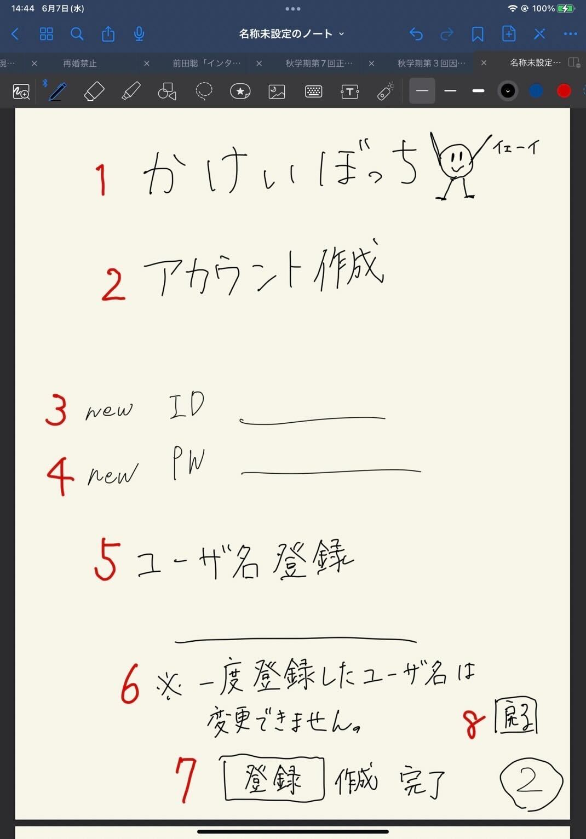
かけいぼっち
アカウント作成
new ID
newPW
ユーザ名
※一度登録したユーザ名は変更できません。
登録
戻る

1

2

3

4

5

6

7
8

 | 機能設計
 | １：タイトル共通機能(⑦のみ)

 | ２：サブタイトル「アカウント作成」の画像
 | 本ページがアカウント作成ページであることの表示。

 | ３：「new ID」テキストとテキストフィールド
 | クリックするとログインIDが入力できるようになる。必須項目。

 | ４：「new PW」テキストとテキストフィールド
 | クリックするとパスワードが入力できるようになる。必須項目。

 | ５：「ユーザ名登録」テキストとテキストフィールド
 | クリックするとユーザ名が入力できるようになる。必須項目。

 | ６：「一度登録したユーザ名は変更不可」と表示

 | ７：登録ボタン
 | 押下されると、IDは「ユーザテーブル/2:user_id」、PWは「ユーザテーブル/3:user_pw」、ユーザ名は「ユーザテーブル/4:user_name」に格納される。その後③登録完了ページに遷移。

 | ８：戻るボタン
 | 押下されると、①ログインページに飛ばされる（リンク付け）。

 | 項目定義書

 | No |  | 物理名 | 論理名 |  | 画面型 |  | データ型 | min | max | DBテーブル |  | DBカラム | 備考
 |  | 1 | title | タイトル |  | Image |  |  |  |  |  |  |  | 表示
 |  | 2 | subtitle | サブタイトル |  |  |  |  |  |  |  |  |  | 表示
 |  | 3 | user_id | 新規登録ID |  | Text |  |  | 1 | 20 |  |  |  | 1字以上20字未満
 |  | 4 | user_pw | 新規登録パスワード |  | Text(type_password) |  |  | 1 | 20 |  |  |  | 1字以上20字未満
 |  | 5 | user_name | ユーザ名登録 |  | Text |  |  | 1 | 20 |  |  |  | 1字以上20字未満
 |  | 6 | attention | 注意書き |  |  |  |  |  |  |  |  |  | 表示
 |  | 7 | submit | 実行ボタン |  | Submit |  |  |  |  |  |  |  | ボタン
 |  | 8 | return | 最初の画面に戻るボタン |  | a |  |  |  |  |  |  |  | リンク（ログイン画面)
 |  | 9
 |  | 10
 |  | 11
 |  | 12
 |  | 13
 |  | 14
 |  | 15
 |  | 16
 |  | 17
 |  | 18
 |  | 19
 |  | 20
 |  | 21
 |  | 22
 |  | 23
 |  | 24
 |  | 25
 |  | 26
 |  | 27
 |  | 28
 |  | 29
 |  | 30

完了画面
外部設計書 |  |  |  |  | 画面名 |  | 完了通知画面 |  |  |  | 作成者 | 飯島柊香 |  |  | 更新者 | 飯島柊香
 |  |  |  |  | システム名 |  | Web sample |  |  |  | 作成日 | 2023-06-07 |  |  | 更新日 | 2023-06-13
 |  |  |  |  | 備考

かけいぼっち
完了or 失敗
>>>リターン
1
2
3
 | 画面設計
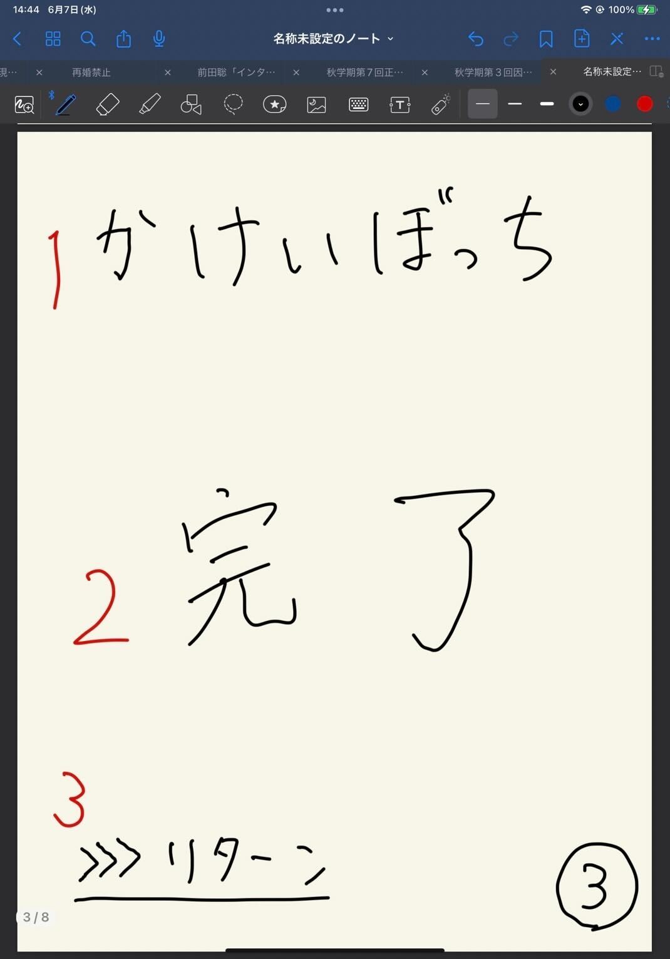

 | 機能設計
 |  | １：タイトル共通機能(⑦のみ)

 |  | ２：「完了」or「失敗」の表示
 |  | 登録の結果が成功しているのか、失敗しているのか表示される。

 |  | ３：「リターン」リンク付け
 |  | クリックすると状況に応じて各画面が表示される。（※①ログイン画面に/➄詳細ページに/⑫目標達成画面に）

 | 項目定義書

 | No |  | 物理名 | 論理名 |  | 画面型 |  | データ型 | min | max | DBテーブル |  | DBカラム | 備考
 |  | 1 | title | タイトル |  | Image |  |  |  |  |  |  |  | 表示
 |  | 2 | message | 完了メッセージ |  |  |  |  |  |  |  |  |  | 表示
 |  | 3 | return | 戻るボタン |  | Submit |  |  |  |  |  |  |  | ボタン
 |  | 4
 |  | 5
 |  | 6
 |  | 7
 |  | 8
 |  | 9
 |  | 10
 |  | 11
 |  | 12
 |  | 13
 |  | 14
 |  | 15
 |  | 16
 |  | 17
 |  | 18
 |  | 19
 |  | 20
 |  | 21
 |  | 22
 |  | 23
 |  | 24
 |  | 25
 |  | 26
 |  | 27
 |  | 28
 |  | 29
 |  | 30

カレンダー画面
外部設計書 |  |  |  |  | 画面名 |  | ホーム画面（カレンダー） |  |  |  | 作成者 | 飯島柊香 |  |  | 更新者 | 飯島柊香
 |  |  |  |  | システム名 |  | Web sample |  |  |  | 作成日 | 2023-06-07 |  |  | 更新日 | 2023-06-13
 |  |  |  |  | 備考

 | 画面設計
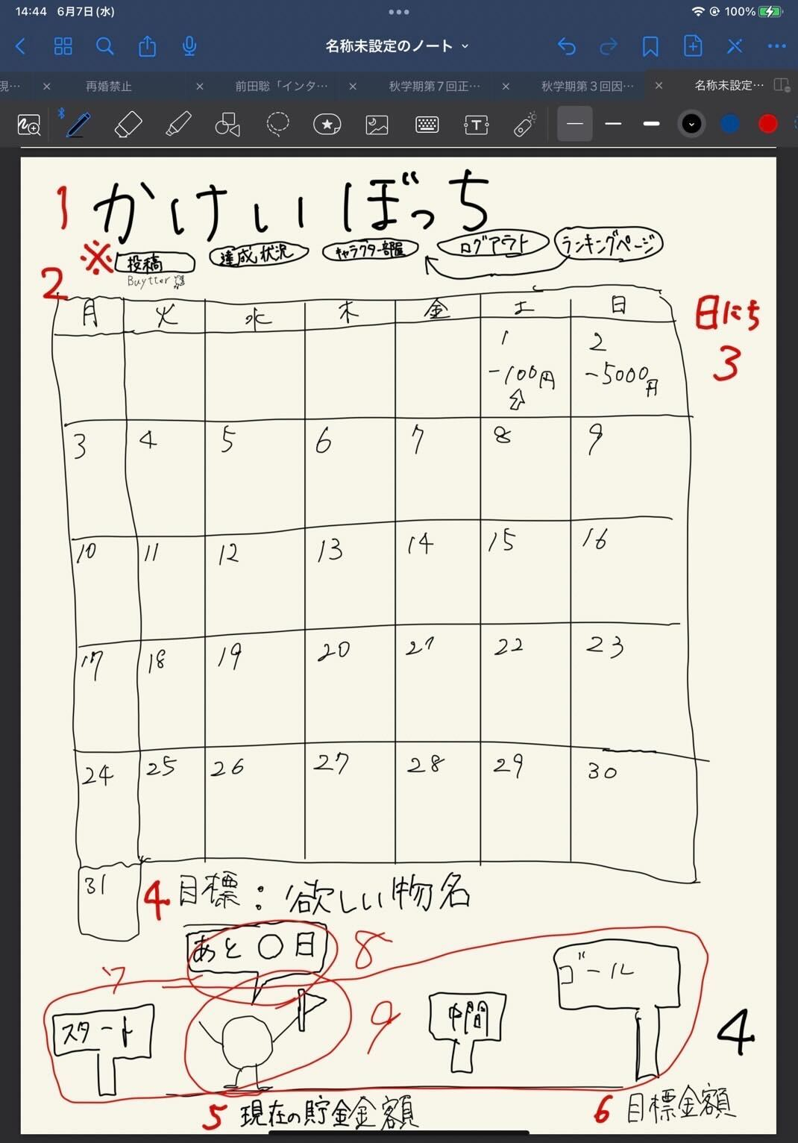

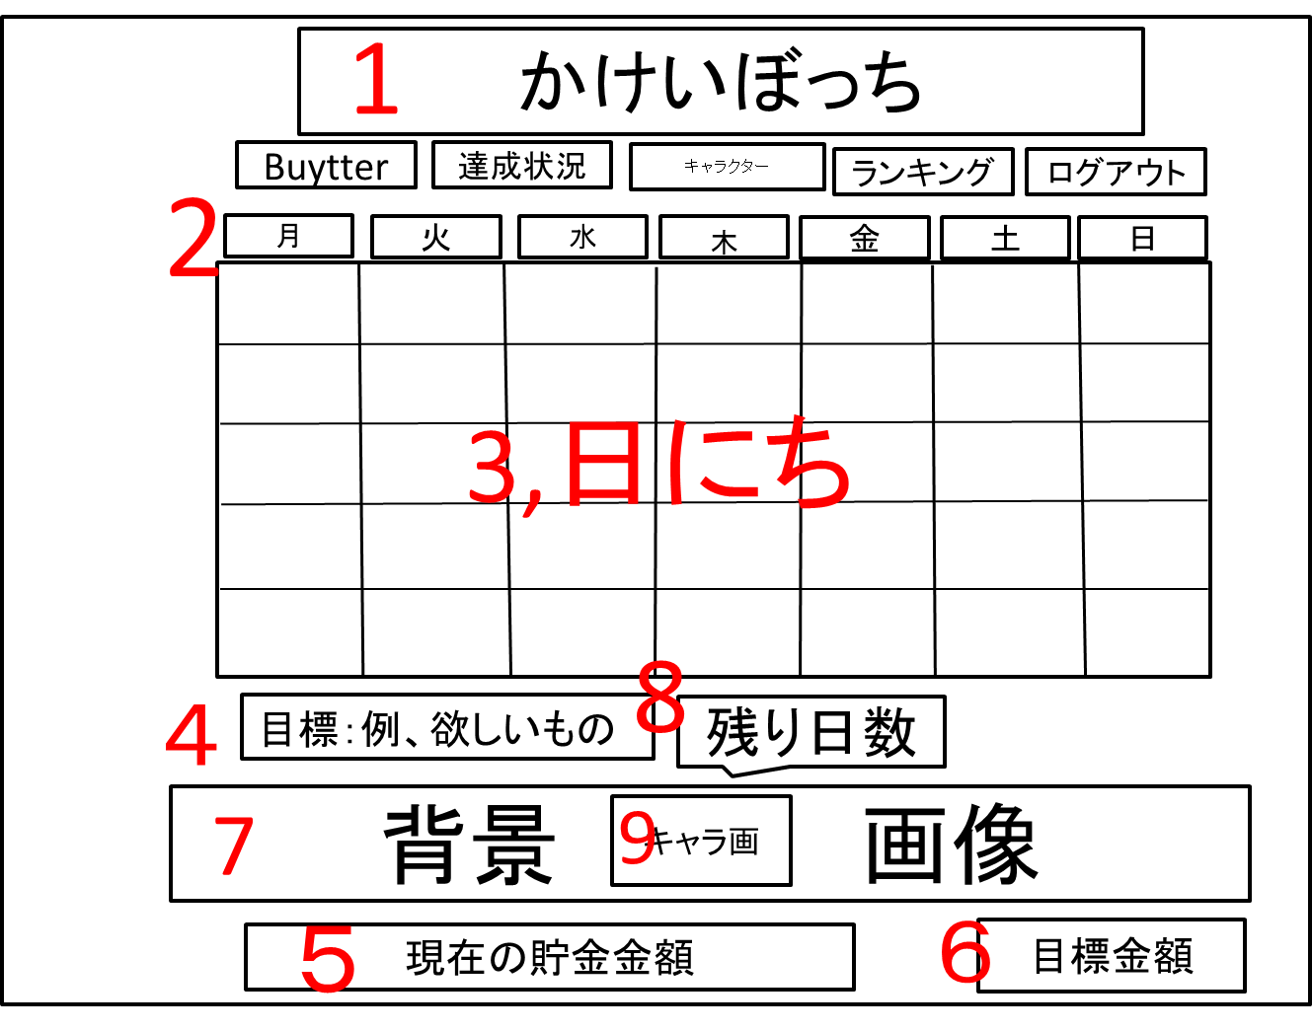
カレンダー
ログアウト
ランキング
達成状況
投稿
キャラクターの部屋

カレンダー
ログアウト
ランキング
達成状況
投稿
キャラクターの部屋

 | 機能設計
 | １：タイトル共通機能

 | ２：「カレンダー」
 | 今月のカレンダーが表示される。

 | ３：「カレンダーのマス」
 | 各マスにはその日に記入した支出の合計額が表示される。
 | 「収支テーブル/3:pay_money」からその日の支出合計額を取得して出力。

 | ４：「目標：ほしいもの名」
 | ユーザが設定した目標の内容が表示される。目標テーブル 4:g_wantの値が挿入される。

 | ５：「現在の貯金額」
 | ユーザの現在の貯金額の表示。[貯金テーブル/3:b_bank]の値が挿入される。

 | ６：「目標金額」
 | ユーザが設定した目標金額の表示。目標テーブル 2:g_goalの値が挿入される。

 | ７：「背景画像」
 | ユーザの目標達成度に応じて段階的に用意された画像が表示される。

 | ８：「ふきだし」
 | ユーザの目標達成日までのカウントダウンが吹き出しで表示。
 | [目標テーブル 3:g_limit - 今日]

 | ９：「キャラクター画像」
 | 育成中キャラクターの画像が表示される。

 | 項目定義書

 | No |  | 物理名 | 論理名 |  | 画面型 |  | データ型 | min | max | DBテーブル |  | DBカラム | 備考
 |  | 1 | title | タイトル |  | Image |  |  |  |  |  |  |  | 共通機能
 |  | 2 | calendar | カレンダー |  | Image |  |  |  |  |  |  |  | 年月日で表示
 |  | 3 | date | 日にち（合計支出額） |  |  |  |  |  |  |  |  |  | カレンダーの日マスの中にその日の支出額表示
 |  | 4 | goalName | 目標物名 |  |  |  |  |  |  |  |  |  | 表示
 |  | 5 | nowMoney | 現在の貯金金額 |  |  |  |  |  |  |  |  |  | 表示
 |  | 6 | goalMoney | 目標金額 |  |  |  |  |  |  |  |  |  | 表示
 |  | 7 | backImage | 目標達成度の背景 |  | Image |  |  |  |  |  |  |  | 表示、達成状況によって背景変更
 |  | 8 | untilDay | 目標日までの残日 |  |  |  |  |  |  |  |  |  | 表示
 |  | 9 | character | キャラクター |  | Image |  |  |  |  |  |  |  | 位置は固定
 |  | 10
 |  | 11
 |  | 12
 |  | 13
 |  | 14
 |  | 15
 |  | 16
 |  | 17
 |  | 18
 |  | 19
 |  | 20
 |  | 21
 |  | 22
 |  | 23
 |  | 24
 |  | 25
 |  | 26
 |  | 27
 |  | 28
 |  | 29
 |  | 30

支出入力画面
外部設計書 |  |  |  |  | 画面名 |  | １日の詳細表示（支出の入力）画面 |  |  |  | 作成者 | 飯島柊香 |  |  | 更新者 | 飯島柊香
 |  |  |  |  | システム名 |  | Web sample |  |  |  | 作成日 | 2023-06-07 |  |  | 更新日 | 2023-06-13
 |  |  |  |  | 備考

 | 画面設計
かけいぼっち
〇月〇日
今日使えるお金
円
支出の入力
カテゴリー▼
円
登録
支出の合計
円
１
2
3
4
5
7
8
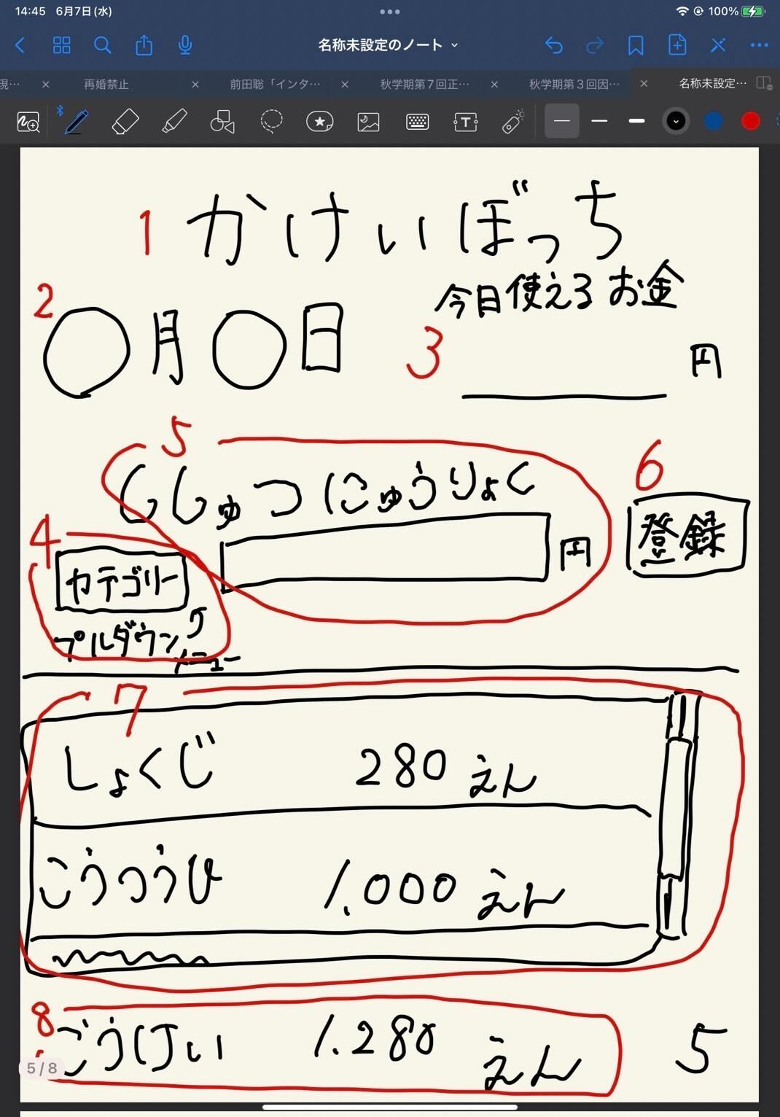

カレンダー
ログアウト
ランキング
達成状況
投稿
キャラクターの部屋

6

 | 機能設計
 | １：タイトル共通機能

 | ２：「日付」
 | カレンダー画面でクリックしたマス（日付）の日付が表示。

 | ３：「今日使えるお金」の表示
 | ［使用できるお金/目標期間］で一日の使用金額を算出。
 | 格納された「目標テーブル/10:g_available」のデータを表示

 | ４：支出カテゴリー
 | 支出カテゴリーをプルダウン形式で選択できる。必須項目。

 | ５：支出の入力欄
 | 支出の金額入力ができる。必須項目。

 | ６：「登録ボタン」
 | 押下すると、４で選択したカテゴリー、５で入力した金額が登録される。
 | 入力情報は「収支テーブル/2:pay_category」と「収支テーブル/3:pay_money」に値が格納される。
 | ※登録完了画面に画面遷移もするよよよ

 | ７：支出の履歴表示
 | ユーザが記入した支出とカテゴリー、日付が表示される。複数並ぶ場合はスクロールバー出現のためスクロールができる。
 | 収支テーブル「収支テーブル/2:created_at」、カテゴリ「収支テーブル/2:pay_category」、金額「収支テーブル/4:pay_money」の１つのデータを作成日時の降順に表示する。

 | ８：支出合計の表示
 | 本日の支出の合計の表示。
 | 作成日時が一致する「収支テーブル/2:pay_money」のデータをsum関数で表示する。

 | 項目定義書

 | No |  | 物理名 | 論理名 |  | 画面型 |  | データ型 | min | max | DBテーブル |  | DBカラム | 備考
 |  | 1 | title | タイトル |  | Image |  |  |  |  |  |  |  | 共通機能
 |  | 2 | date | 日付 |  |  |  |  |  |  |  |  |  | 表示
 |  | 3 | limitMoney | 今日の使用可能金額 |  |  |  |  |  |  |  |  |  | 表示
 |  | 4 | expense | 支出入力 |  |  |  |  |  |  |  |  |  | テキストボックス
 |  | 5 | category | カテゴリー |  | Select |  |  |  |  |  |  |  | プルダウン
 |  | 6 | submit | 登録ボタン |  | Submit |  |  |  |  |  |  |  | ボタン
 |  | 7 | expenseData | 今日の支出詳細 |  |  |  |  |  |  |  |  |  | 入力したものをスクロール表示
 |  | 8 | total | 支出の合計 |  |  |  |  |  |  |  |  |  | 計算したものを表示
 |  | 9
 |  | 10
 |  | 11
 |  | 12
 |  | 13
 |  | 14
 |  | 15
 |  | 16
 |  | 17
 |  | 18
 |  | 19
 |  | 20
 |  | 21
 |  | 22
 |  | 23
 |  | 24
 |  | 25
 |  | 26
 |  | 27
 |  | 28
 |  | 29
 |  | 30
 |  | 31

キャラクターの部屋画面
外部設計書 |  |  |  |  | 画面名 |  | キャラクターの部屋画面 |  |  |  | 作成者 | 飯島柊香 |  |  | 更新者 | 飯島柊香
 |  |  |  |  | システム名 |  | Web sample |  |  |  | 作成日 | 2023-06-07 |  |  | 更新日 | 2023-06-13
 |  |  |  |  | 備考

1
かけいぼっち
バケモノの部屋
カレンダー
支出入力
着せ替え・ショップ
投稿Buytter
達成状況
目標達成度：〇％
出会って〇日目
状態：ふつう
コメント：
しゃべる前に飲む
図鑑
現在
〇 Pt
ランキング
画像
画像
画像
画像
画像
画像
 | 画面設計

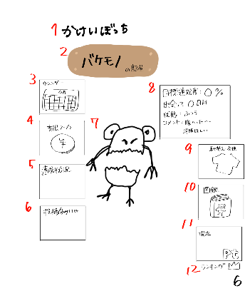
１５
2
１３
×
ｐｔ
購入
着替える
１６

１７

3
8

7
4
６
１８
１９
9

１４
１５
5
×
10
２０

6
11

12
６

 | 機能設計
 | １：タイトル共通機能(⑦のみ)

 | ２：「〇〇の部屋」と表示。サブタイトル
 | 〇〇の部分は[目標テーブル/8:c_name]からキャラクター名を取得し、表示。

 | ３：画像（カレンダー）
 | リンク付けされた画像ををクリックしたら、カレンダーページを表示。

 | ４：画像（支出入力）
 | リンク付けされた画像ををクリックしたら、支出入力ページを表示。

 | ５：画像（達成状況）
 | リンク付けされた画像ををクリックしたら、達成状況ページを表示。

 | ６：画像（投稿機能Buytter）
 | リンク付けされた画像をクリックしたら、Buytterページを表示。

 | ７：画像（キャラクター）表示
 | 画像（キャラクター）を真ん中に表示。
 | 病気の際に病気状態のキャラクター画像に変化する。着せ替えにて装飾品を購入し、着替えると着替え終わったキャラクターの画像に変化する。
 | （[キャラクターイメージテーブル/8:c_name]からキャラクター画像を取得し、表示。）

 | ８：「目標達成度：〇％」「出会って〇日目」「状態：〇〇」「コメント：〇〇」
 | HTMLのtableタグで作成。
 | 「目標達成度」①[貯金テーブル/3:b_bank]から現在の貯金額の合計を取り出し、②[目標テーブル/2:g_goal]から目標金額を取り出し、①を②で割って割合を％で表示する。
 | 「出会って〇日目」何日経過は[目標テーブル/7:update_at]の情報を取り出し、Dateで引き算した結果を表示。
 | 「状態：〇〇」ログインしなかった次の日にペナルティとしてキャラクターが病気になる。
 | 病状は、[Stage1]ログイン1日忘れ、[Stage2]ログイン2日連続忘れ、[Stage3]ログイン3日連続忘れ、[Stage4]ログイン4日連続忘れ、で進行する。
 | ログイン情報は[収支テーブル/5:update_at]から取得し、[現在日時－最終更新日時]で連続ログイン日数を出す。
 | 「コメント：」hash値によって判別し、コメント出力。

 | ９：画像（着せ替え・ショップ）
 | 出力する画像は「装飾品ステータステーブル/3:item_id」をユーザごとにすべて取得する。それをもとに、「装飾品イメージテーブル/3:item_pic」をすべて取得する。
 | リンク付けされた画像を選択し、購入ボタン（19番）を押すとポイントが使用されて装飾品の画像が変更され、着替えることが可能となる。
 | リンク付けされた画像を選択し、着替えるボタン（18番）を押すとキャラクターの画像が変更される。

 | １０：画像（図鑑）
 | リンク付けされた画像をクリックしたら、図鑑ページを表示。

 | １１：ログインユーザーの累計獲得ポイントを表示
 | [ポイントテーブル/3:point_pm]から累計ポイント数を取得し、表示。

 | １２：画像（ランキング）と文字（順位）
 | リンク付けされた画像をクリックしたら、ランキングページに遷移。
 | 出力情報は「ポイントテーブル/3:point_pm」からユーザごとの合計を取得。そして、ユーザより上のポイント所持者の数をカウントすることで、順位を表示。

 | 項目定義書
 |  |  | 物理名 | 論理名 |  | 画面型 |  | データ型 | min | max | DBテーブル |  | DBカラム | 備考
 |  | 1 | title | タイトル |  | Image |  |  |  |  |  |  |  | 表示
 |  | 2 | characterName | キャラクター名 |  | Image |  |  |  |  |  |  |  | 表示
 |  | 3 | calendar | カレンダー画面 |  | Link |  |  |  |  |  |  |  | 画面移動
 |  | 4 | expence | 支出入力画面 |  | Link |  |  |  |  |  |  |  | 画面移動
 |  | 5 | achievementStatus | 達成状況画面 |  | Link |  |  |  |  |  |  |  | 画面移動
 |  | 6 | buytter | 投稿画面 |  | Link |  |  |  |  |  |  |  | 画面移動
 |  | 7 | character | キャラクター |  | Image |  |  |  |  |  |  |  | 表示
 |  | 8 | characterStatus | キャラクターのステータス |  |  |  |  |  |  |  |  |  | 表示、目標達成度、出会って○○日、状態
 |  | 9 | dressing | 着せ替えアイテム |  | Image |  |  |  |  |  |  |  | 同一ページで別画面を開く
 |  | 10 | pictureBook | 図鑑 |  | Image |  |  |  |  |  |  |  | 同一ページで別画面を開く
 |  | 11 | points | 現在のポイント |  |  |  |  |  |  |  |  |  | 表示
 |  | 12 | ranking | ランキング画面 |  | Link |  |  |  |  |  |  |  | 画面移動
 |  | 13 | dressing | 着せ替えアイテム一覧 |  |  |  |  |  |  |  |  |  | 洋服の一覧表示、スクロールバー
 |  | 14 | pictureBook | 図鑑 |  |  |  |  |  |  |  |  |  | キャラクター一覧、スクロールバー
 |  | 15 | return | 戻る |  | Submit |  |  |  |  |  |  |  | ボタン
 |  | 16 | points | 現在のポイント |  |  |  |  |  |  |  |  |  | 表示
 |  | 17 | item | 装飾品アイテム |  | Image |  |  |  |  |  |  |  | 装飾品アイテムの表示
 |  | 18 | dressup | 着替える |  | Submit |  |  |  |  |  |  |  | ボタン
 |  | 19 | buy | 購入 |  | Submit |  |  |  |  |  |  |  | ボタン
 |  | 20 | character | キャラクター |  | Image |  |  |  |  |  |  |  | 表示
 |  | 21
 |  | 22
 |  | 23
 |  | 24
 |  | 25
 |  | 26
 |  | 27
 |  | 28
 |  | 29
 |  | 30
 |  | 31
 |  | 32
 |  | 33

達成状況画面
外部設計書 |  |  |  |  | 画面名 |  | 達成状況画面 |  |  |  | 作成者 | 飯島柊香 |  |  | 更新者 | 飯島柊香
 |  |  |  |  | システム名 |  | Web sample |  |  |  | 作成日 | 2023-06-07 |  |  | 更新日 | 2023-06-13
 |  |  |  |  | 備考

１
 | 画面設計
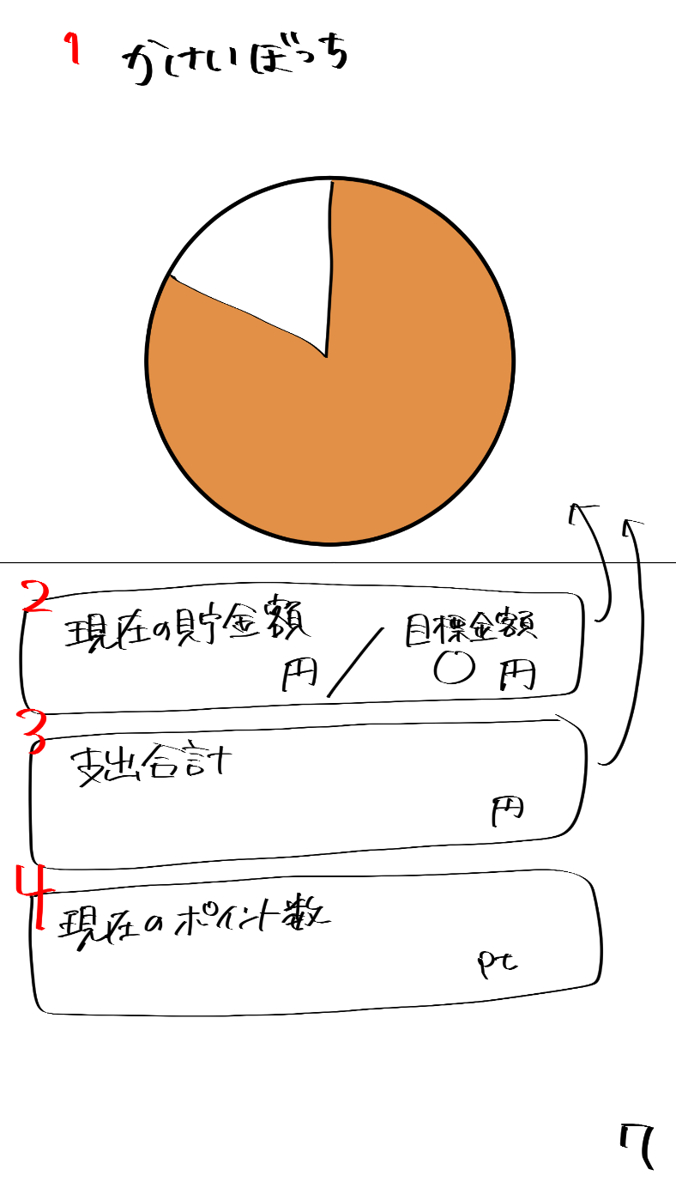
かけいぼっち
現在のポイント数
現在の貯金額
円
目標金額
円
支出合計
円
pt
2
3
4
5

カレンダー
ログアウト
ランキング
達成状況
投稿
キャラクターの部屋

6

 | 機能設計
 | １：タイトル共通機能

 | ２：現在の貯金額の表示
 | 出力情報は「貯金テーブル/3:b_bank」からユーザごとの現在の貯金額を取得。目標金額は、「目標テーブル/2:g_goal」からユーザごとの目標貯金額を取得。
 | 収支テーブルの現在貯金額のデータと目標テーブルの目標金額のデータを取得して、「現在貯金額〇〇円/目標金額 〇〇円」の形で表示する。

 | ３：支出合計
 | 出力情報は「収支テーブル/3:pay_money」からユーザごとの合計した支出金額を取得。

 | ４：現在のポイント数の表示
 | 出力情報は「ポイントテーブル/3:point_pm」からユーザごとに合計したポイントを取得。

 | 5：円グラフを表示
 | 「貯金テーブル/3:b_bank」からユーザごとの現在の貯金額を取得。「目標テーブル/2:g_goal」からユーザごとの目標貯金額を取得し、これら2つを元に円グラフを表示する。
 | （状況に応じて棒グラフ、メーターに変更)

 | 6：円グラフを表示
 | 「収支テーブル/3:pay_money」からユーザごとの支出を取得。「収支テーブル/2:pay_category」からユーザごとの支出に対するカテゴリーを取得し、
 | これら2つを元にカテゴリー別にした円グラフを表示する。（状況に応じて棒グラフ、メーターに変更に変更）
 | 「昨日までの支出合計＋当日の支出合計」を毎日、縦軸が金額、横軸が日付の棒グラフで表示する。

 | 項目定義書

 | No |  | 物理名 | 論理名 |  | 画面型 |  | データ型 | min | max | DBテーブル |  | DBカラム | 備考
 |  | 1 | title | タイトル |  | Image |  |  |  |  |  |  |  | 共通機能
 |  | 2 | totalSaving | 貯金額 |  |  |  |  |  |  |  |  |  | 現在の貯金/目標貯金額
 |  | 3 | totalExpence | 支出合計 |  |  |  |  |  |  |  |  |  | 表示
 |  | 4 | nowPoints | 現在のポイント数 |  |  |  |  |  |  |  |  |  | 表示
 | 仮 | 5 | graph | グラフ |  |  |  |  |  |  |  |  |  | 表示
 | 仮 | 6 | graph | グラフ |  |  |  |  |  |  |  |  |  | 表示
 |  | 7
 |  | 8
 |  | 9
 |  | 10
 |  | 11
 |  | 12
 |  | 13
 |  | 14
 |  | 15
 |  | 16
 |  | 17
 |  | 18
 |  | 19
 |  | 20
 |  | 21
 |  | 22
 |  | 23
 |  | 24
 |  | 25
 |  | 26
 |  | 27
 |  | 28
 |  | 29
 |  | 30
 |  | 31
 |  | 32
 |  | 33

投稿画面
外部設計書 |  |  |  |  | 画面名 |  | 投稿画面 |  |  |  | 作成者 | 飯島柊香 |  |  | 更新者 | 飯島柊香 | 更新者 | 飯島柊香
 |  |  |  |  | システム名 |  | Web sample |  |  |  | 作成日 | 2023-06-07 |  |  | 更新日 | 2023-06-08 | 更新日 | 2023-06-13
 |  |  |  |  | 備考

かけいぼっち
Buytter
TL
投稿
検索
カレンダー
達成
状況
キャラクター
の部屋
ランキング
ログアウト
画像
リロード
コメント
ユーザ名
〇〇時間前
nice buy!!
カウント数
６
７
８
９
10
11
12
５
４
３
２
１
13
TL
投稿
検索
キャラクター
の部屋
ログアウト
達成
状況
カレンダー
ランキング
かけいぼっち
Buytter
キャンセル
コメント
写真
バイートする
１
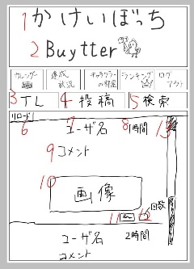
TL
投稿
検索
キャンセル
キーワード検索
●
最近の検索
1
14
18
19
20
Buytter
2
4
5
3
カレンダー
ログアウト
ランキング
達成状況
投稿
キャラクターの部屋
Buytter
2
かけいぼっち
1
 | 画面設計
カレンダー
ログアウト
ランキング
達成状況
投稿
キャラクターの部屋
Buytter
2
かけいぼっち
1
かけいぼっち
カレンダー
ログアウト
ランキング
達成状況
投稿
キャラクターの部屋
Buytter
2
かけいぼっち
1

２

カレンダー
ログアウト
ランキング
達成状況
投稿
キャラクターの部屋

カレンダー
かけいぼっち
達成
状況
キャラクター
の部屋
ランキング
ログアウト

３
４
５

14

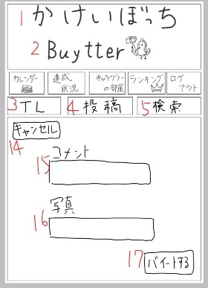
15

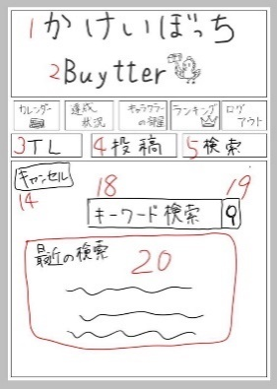
16
ファイル

17

 | 機能設計
 | １：タイトル共通機能

 | ２：サブタイトル
 | Buytterアイコン。imgタグ。

 | ３：「TLボタン」⑧-3のTL画面に移動する。初期状態はこの画面。

 | ４：「投稿ボタン」⑧-2の投稿画面に移動する。

 | ５：「検索ボタン」⑧-1の検索画面に移動する。

 | （TL画面）
 | ６：「リロードボタン」リロードボタンをクリックすると、バイートの表示が現在の最新順に更新される

 | ７：投稿者のユーザー名を表示。
 | 出力情報は「投稿テーブル 2:user_id」に紐づいた「ユーザテーブル 4:user_name」。

 | ８：投稿時間。投稿された時間or現在から何時間前に投稿されたかが表示される。
 | 出力情報は「投稿テーブル 4:create_at」。

 | ９：ユーザが投稿したコメントを表示。
 | 出力情報は「投稿テーブル 3:b_comment」。

 | １０：画像。ユーザが投稿した画像を表示。
 | 出力情報は「投稿テーブル 4:b_pic」。

 | １１：「nice buyボタン」推せる投稿があったらこのボタンを押そう（推しだけに）。
 | 押すとnice buyカウントに１カウントされる。(もう一度押すとキャンセルされる。)
 | 入力情報は「ナイスバイカウントテーブル/3:buyte_count」に値(+1)が格納される。

 | １２：nice buyカウント。nicebuyボタンが押された回数を表示。
 | 出力情報は「ナイスバイカウントテーブル 3:buyte_count」。

 | １３：スクロールバー。下にスクロールして最新の投稿から時間順に以前の投稿が表示される。

 | （投稿画面）
 | １４：キャンセルボタン。押したらTL画面に移動する。

 | １５：「コメント」テキストボックス。
 | 入力情報は、バイートボタンが押された時に「投稿テーブル/3:b_comment」に値が格納される。

 | １６：写真。ファイルを添付する。
 | 入力情報は、バイートボタンが押された時に「投稿テーブル/4:b_pic」に値が格納される。

 | １７：「バイートボタン」コメントと添付した画像（写真）を投稿する。投稿した内容はTLに表示される。
 | バイートボタンが押された時に、「投稿テーブルの2, 3, 4」に値が格納される。

 | （検索画面）
 | １８：テキストボックス。プレースホルダで「キーワード検索」と表示。
 | 入力情報は、検索決定ボタンが押された時に「検索履歴テーブル/3:s_history」に値が格納される。

 | １９：検索決定ボタン。虫眼鏡の画像。押下されると、↑18に入力されたキーワードが一致する内容のバイートを表示。
 | ボタンが押されたときに、↑18に入力されたキーワードが「投稿テーブル 3:b_comment」の中で曖昧検索され、
 | TL画面に移動した上で取得したデータ（投稿）のみが表示される。

 | ２０：「最近の検索」履歴を表示（優先度低め。）
 | 出力情報は「ユーザテーブル 2:user_id」に紐づいた「検索履歴テーブル 3:s_history」。

 | 項目定義書

 | No |  | 物理名 | 論理名 |  | 画面型 |  | データ型 | min | max | DBテーブル |  | DBカラム | 備考
 |  | 1 | title | タイトル |  | Image |  |  |  |  |  |  |  | 共通機能
 |  | 2 | subtitle | サブタイトル |  | Image
 |  | 3 | timeline | タイムライン |  | Image |  |  |  |  |  |  |  | タイムライン画面の表示
 |  | 4 | post | 投稿 |  | Image |  |  |  |  |  |  |  | 投稿画面の表示
 |  | 5 | search | 検索 |  | Image |  |  |  |  |  |  |  | 検索画面の表示
 |  | 6 | tlReload | 4リロード |  | Image |  |  |  |  |  |  |  | 位置固定
 |  | 7 | tlUsername | 4ユーザ名
 |  | 8 | tlTime | 4投稿された時間
 |  | 9 | tlComment | 4投稿された文
 |  | 10 | tlPicture | 4投稿された写真 |  | Image
 |  | 11 | tlStump | 4いいねボタン |  | Image
 |  | 12 | tlStumpNumber | 4いいね件数
 |  | 13 | tlScroll | 4スクロールバー
 |  | 14 | cansell | 5キャンセルボタン
 |  | 15 | postComment | 5投稿する文 |  | Text
 |  | 16 | postPicture | 5投稿する写真
 |  | 17 | postSubmit | 5投稿ボタン |  | Submit
 |  | 18 | searchBox | 6検索入力 |  | Text
 |  | 19 | searchSubmit | 6検索実行 |  | Submit
 |  | 20 | searchHistory | 6検索履歴
 |  | 21
 |  | 22
 |  | 23
 |  | 24
 |  | 25
 |  | 26
 |  | 27
 |  | 28
 |  | 29
 |  | 30
 |  | 31
 |  | 32
 |  | 33
 |  | 34

ランキング画面
外部設計書 |  |  |  |  | 画面名 |  | ランキング画面 |  |  |  | 作成者 | 飯島柊香 |  |  | 更新者 | 飯島柊香
 |  |  |  |  | システム名 |  | Web sample |  |  |  | 作成日 | 2023-06-07 |  |  | 更新日 | 2023-06-13
 |  |  |  |  | 備考

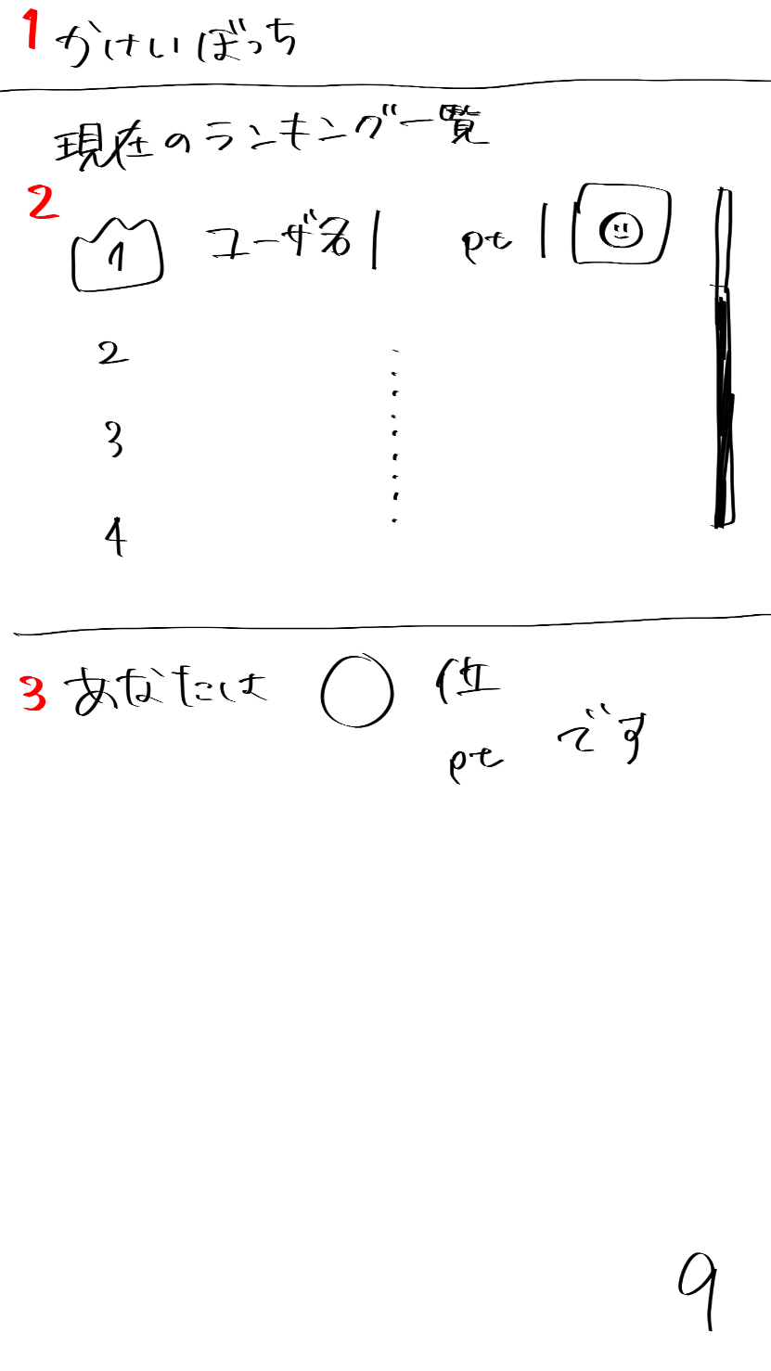
 | 画面設計

かけいぼっち
現在のランキング一覧
ユーザ名 p t
2
3
4
あなたは〇位
〇〇p tです
１
２
９
１

カレンダー
ログアウト
ランキング
達成状況
投稿
キャラクターの部屋

3

 | 機能設計
 | １：タイトル共通機能

 | ２：「現在のランキング一覧」全ユーザの累計ポイントを昇順で並べて表示。
 | 表示が多くなるとスクロールバーの表示。
 | 出力情報は「ユーザテーブル/4:user_name」からユーザごとのユーザ名を取得。
 | 出力情報は「キャラクターステータステーブル/3:char_id」からユーザごとのキャラクターIDを取得する。それをもとに「キャラクターイメージテーブル/3:キャラクター画像」を取得する。
 | 出力情報は「ポイントテーブル/3:point_pm」からユーザごとの合計を取得。
 | 取得した値を、降順に並べ替え表示

 | ３：「あなたの順位」ユーザの現在の全体順位と累計ポイントの表示。
 | 出力情報は「ポイントテーブル/3:point_pm」からユーザごとの合計を取得。そして、ユーザより上のポイント所持者の数をカウントすることで、順位を表示。

 | 項目定義書

 | No |  | 物理名 | 論理名 |  | 画面型 |  | データ型 | min | max | DBテーブル |  | DBカラム | 備考
 |  | 1 | title | タイトル |  | Image |  |  |  |  |  |  |  | 共通機能
 |  | 2 | ranking | ランキング |  |  |  |  |  |  |  |  |  | スクロール（ユーザ名、ポイント数、キャラクターのアイコン表示）
 |  | 3 | myRank | 自分の順位 |  |  |  |  |  |  |  |  |  | 表示
 |  | 4
 |  | 5
 |  | 6
 |  | 7
 |  | 8
 |  | 9
 |  | 10
 |  | 11
 |  | 12
 |  | 13
 |  | 14
 |  | 15
 |  | 16
 |  | 17
 |  | 18
 |  | 19
 |  | 20
 |  | 21
 |  | 22
 |  | 23
 |  | 24
 |  | 25
 |  | 26
 |  | 27
 |  | 28
 |  | 29
 |  | 30
 |  | 31
 |  | 32
 |  | 33

目標設定画面
外部設計書 |  |  |  |  | 画面名 |  | 目標設定画面 |  |  |  | 作成者 | 飯島柊香 |  |  | 更新者 | 飯島柊香
 |  |  |  |  | システム名 |  | Web sample |  |  |  | 作成日 | 2023-06-07 |  |  | 更新日 | 2023-06-13
 |  |  |  |  | 備考

1
かけいぼっち
 | 画面設計
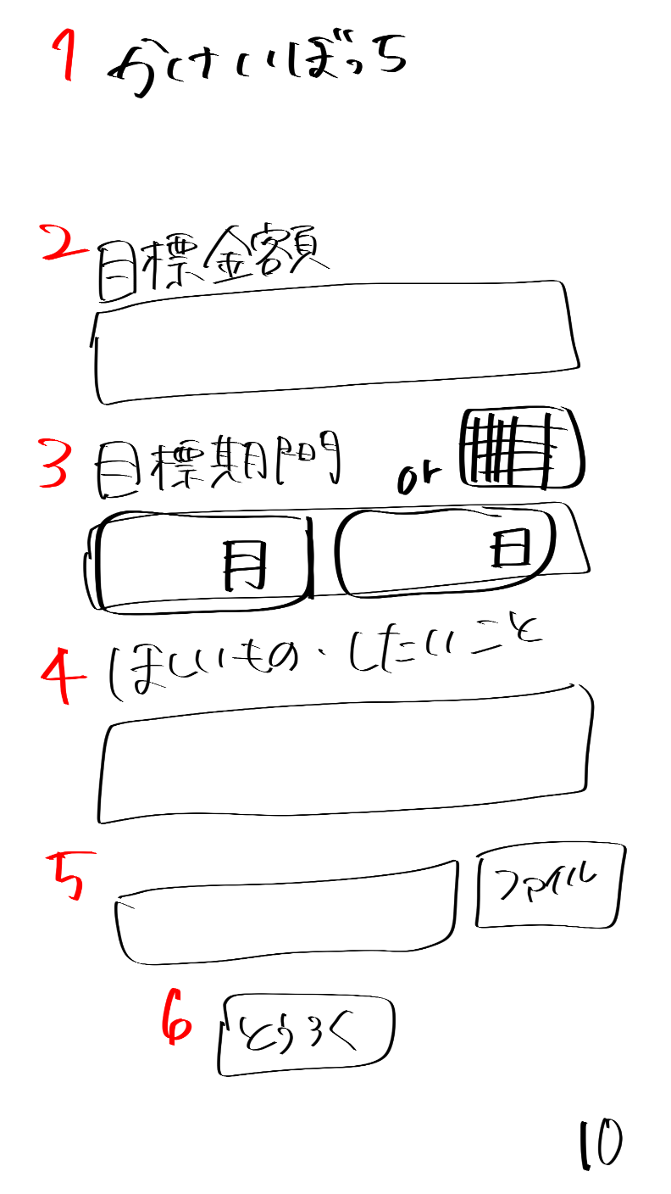
目標貯金額
目標貯金額を入力してね

2

使用可能額（家賃・光熱費など固定費は除く）
目標期間中の使用可能額を入力してね

3

目標期間
月
日
4

ほしいもの・したいこと
貯金の目的を書いてね
5

6
ほしいものの画像があれば参照してね
ファイル

7
キャラクターの名前を決めてね

8
とうろく

9

チュートリアル動画

 | 機能設計
 | １：タイトル共通機能（⑦のみ）

 | ２：「目標金額」テキストとテキストフィールド
 | テキストフィールド内はplaceholderで「目標貯金額を入力してね」と表示、

 | ３：「使用可能額」テキストとテキストフィールド
 | テキストフィールド内はplaceholderで「使用可能額を入力してね」と表示、

 | ４：「目標期間」テキストとテキストフィールド
 | 月と日をプルダウン（orカレンダー（高田君頼んだ））で入力。

 | ５：「ほしいもの・したいこと」テキストとテキストフィールド
 | テキストフィールド内はplaceholderで「貯金の目的を書いてね」と表示、

 | ６：欲しいものの画像の添付
 | 添付された写真を取得し、パス指定したフォルダにコピーを作成、格納。
 | 優先度低め（ファイルをJSで取得し、プレビュー表示）

 | ７：キャラクター名を登録するテキストフィールド
 | テキストフィールド内はplaceholderで「貯金の目的を書いてね」と表示、

 | ８：「とうろく」ボタン
 | クリックすると「⑪卵誕生の画面」ページに遷移
 | 入力情報は「目標テーブル/2:g_goal」に値が格納される。
 | 入力情報は「目標テーブル/10:g_available」に値が格納される。
 | 入力情報は「目標テーブル/3:g_limit」に値が格納される。
 | 入力情報は「目標テーブル/4:g_want」に格納される。
 | 入力情報は「目標テーブル/5:g_wantpic」に格納される。
 | 入力情報は「目標テーブル/8:c_name」に格納される。

 | ９：「チュートリアル動画」の挿入
 | 再生ボタンをクリックすると⑬「チュートリアル動画」画面が再生される。

 | 項目定義書

 | No |  | 物理名 | 論理名 |  | 画面型 |  | データ型 | min | max | DBテーブル |  | DBカラム | 備考
 |  | 1 | title | タイトル |  | Image |  |  |  |  |  |  |  | 表示、メニューに戻れる
 |  | 2 | savingSetting | 目標設定 |  | Text
 |  | 3 | available | 使用可能額 |  | Text
 |  | 4 | limitSetting | 目標期間 |  | calendarのやつ |  |  |  |  |  |  |  | 選択のバー表示orカレンダー表示
 |  | 5 | goalSetting | ほしいもの・したいこと |  | Text
 |  | 6 | goalPicture | 欲しいものの画像入力 |  | Text
 |  | 7 | cname | キャラクター名前入力 |  | text
 |  | 8 | submit | 登録ボタン |  | Submit
 |  | 9 | tutorial | チュートリアル |  | movie |  |  |  |  |  |  |  | 動画
 |  | 10
 |  | 11
 |  | 12
 |  | 13
 |  | 14
 |  | 15
 |  | 16
 |  | 17
 |  | 18
 |  | 19
 |  | 20
 |  | 21
 |  | 22
 |  | 23
 |  | 24
 |  | 25
 |  | 26
 |  | 27
 |  | 28
 |  | 29
 |  | 30
 |  | 31
 |  | 32
 |  | 33

卵誕生画面
外部設計書 |  |  |  |  | 画面名 |  | 卵誕生画面 |  |  |  | 作成者 | 飯島柊香 |  |  | 更新者 | 飯島柊香
 |  |  |  |  | システム名 |  | Web sample |  |  |  | 作成日 | 2023-06-07 |  |  | 更新日 | 2023-06-13
 |  |  |  |  | 備考

 | 画面設計
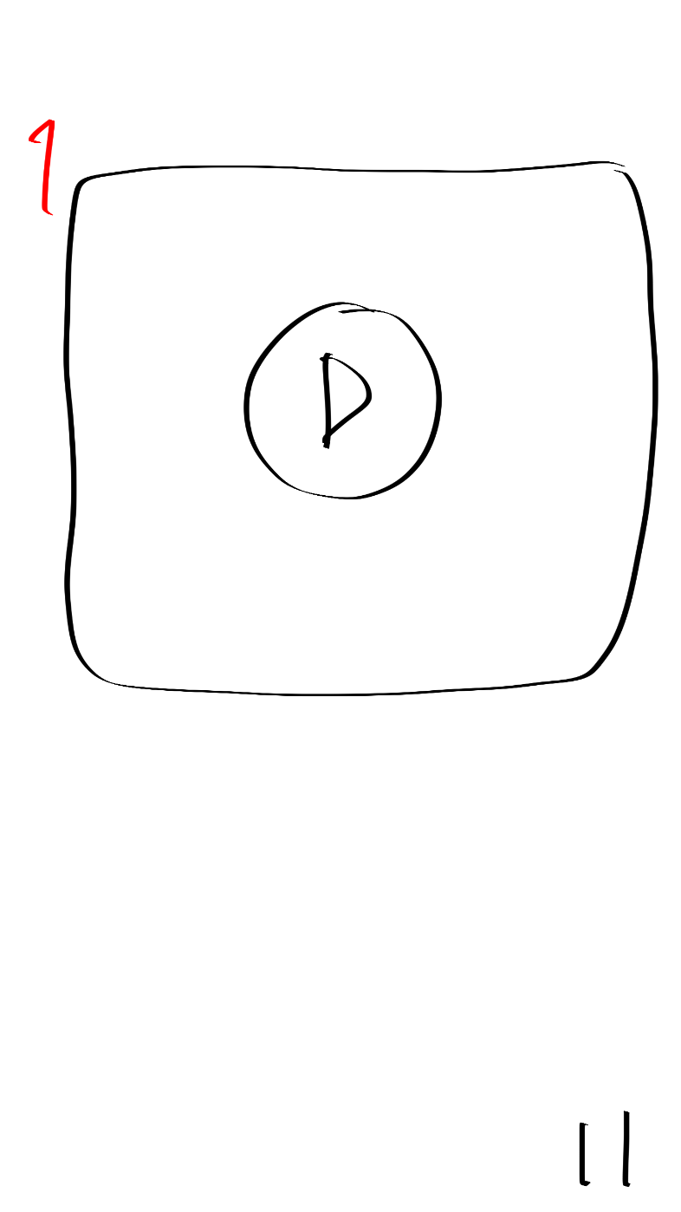
卵誕生動画の差し込み

1

 | 機能設計
 | １：本ページに遷移すると、卵誕生動画の再生が自動で始まり、動画終了後は自動で「⑥キャラクターの部屋」ページに遷移。

 | 項目定義書

 | No |  | 物理名 | 論理名 |  | 画面型 |  | データ型 | min | max | DBテーブル |  | DBカラム | 備考
 |  | 1 | birthdayMovie | 卵誕生動画 |  | movie |  |  |  |  |  |  |  | 動画終わったら自動で画面切り替え
 |  | 2
 |  | 3
 |  | 4
 |  | 5
 |  | 6
 |  | 7
 |  | 8
 |  | 9
 |  | 10
 |  | 11
 |  | 12
 |  | 13
 |  | 14
 |  | 15
 |  | 16
 |  | 17
 |  | 18
 |  | 19
 |  | 20
 |  | 21
 |  | 22
 |  | 23
 |  | 24
 |  | 25
 |  | 26
 |  | 27
 |  | 28
 |  | 29
 |  | 30
 |  | 31
 |  | 32
 |  | 33

目標達成画面
外部設計書 |  |  |  |  | 画面名 |  | 目標達成画面 |  |  |  | 作成者 | 飯島柊香 |  |  | 更新者 | 飯島柊香
 |  |  |  |  | システム名 |  | Web sample |  |  |  | 作成日 | 2023-06-07 |  |  | 更新日 | 2023-06-13
 |  |  |  |  | 備考

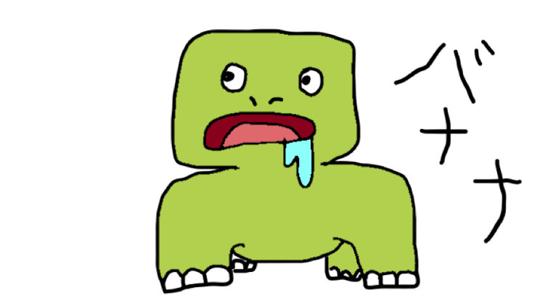
かけいぼっち
目標達成
おめでとう！！
次の目標を決めますか？
はい
いいえ
貯金、できなかったね。。
でも次はがんばろうね。。
1
 | 画面設計
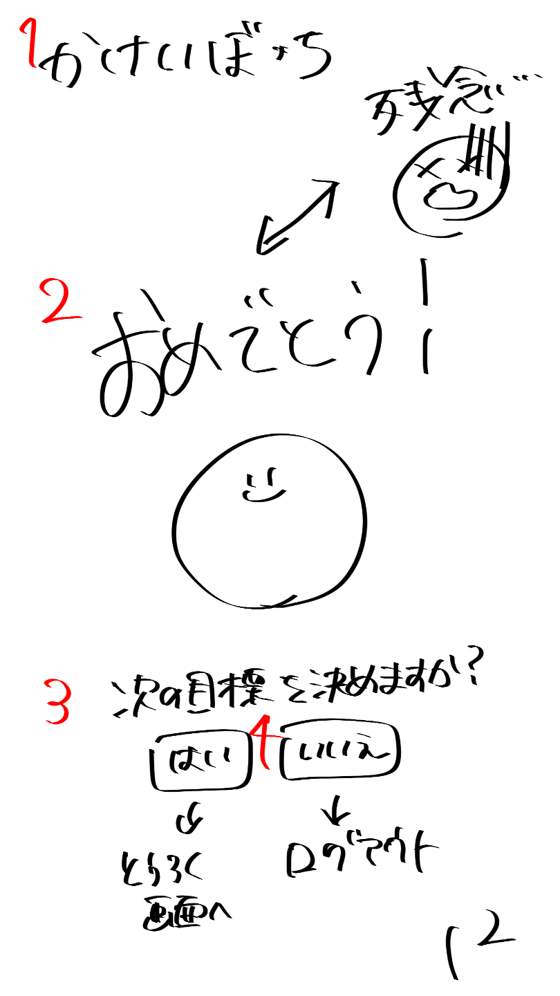

2

3

4

5
6

 | 機能設計
 | １：タイトル共通機能(⑦のみ)

 | ２：目標達成した場合、「おめでとう」の文字をテキストで表示する。目標未達成もしくは、キャラクターが死亡した場合、「残念」の文字をテキストで表示する。

 | ３：目標達成した場合、喜んでいるキャラクターの画像を表示。目標未達成もしくは、キャラクターが死亡した場合、死亡しているキャラクターの画像を表示。

 | ４：「次の目標を決めますか？」テキストの表示。

 | ５：「はい」ボタン
 | ボタンにはリンク付けをし、「⑩目標設定画面」ページに遷移する。

 | ６：「いいえ」ボタン
 | ボタンにはリンク付けをし「①ログイン画面」ページに遷移する。

 | 項目定義書

 | No |  | 物理名 | 論理名 |  | 画面型 |  | データ型 | min | max | DBテーブル |  | DBカラム | 備考
 |  | 1 | title | タイトル |  | Image |  |  |  |  |  |  |  | 表示、メニューに戻れる
 |  | 2 | result | 結果 |  | Image |  |  |  |  |  |  |  | おめでとうor残念
 |  | 3 | message | メッセージ |  | text |  |  |  |  |  |  |  | テキストの表示
 |  | 4 | nextSetting | 次回の目標設定 |  | submit |  |  |  |  |  |  |  | はい（登録画面）orいいえ（ログアウト）
 |  | 5
 |  | 6
 |  | 7
 |  | 8
 |  | 9
 |  | 10
 |  | 11
 |  | 12
 |  | 13
 |  | 14
 |  | 15
 |  | 16
 |  | 17
 |  | 18
 |  | 19
 |  | 20
 |  | 21
 |  | 22
 |  | 23
 |  | 24
 |  | 25
 |  | 26
 |  | 27
 |  | 28
 |  | 29
 |  | 30
 |  | 31
 |  | 32
 |  | 33

着せ替え画面
外部設計書 |  |  |  |  | 画面名 |  | トップページ |  |  |  | 作成者 | 冨原 祐 |  |  | 更新者
 |  |  |  |  | システム名 |  | Web sample |  |  |  | 作成日 | 2020-06-01 |  |  | 更新日
 |  |  |  |  | 備考

 | 画面設計
１
バケモノの部屋
部屋に戻る
1500pt
1500pt
1500pt
1500pt
1500pt
1500pt
2
4
5
6
10

8

2300pt
3
着せ替え(ショップ)
7

9
着替える
購入

11

 | 機能設計
 | １，「〇〇の部屋」の表示 ※今回はタイトル
 | 〇〇の部分は[目標テーブル/8:c_name]からキャラクター名を取得し、表示。

 | ２，「着せ替え(ショップ)」の表示 ※サブタイトル
 | テキストで表示。

 | ３，着せ替えアイテム表示一覧
 | 画像（着せ替えアイテム）の一覧と、着せ替えアイテム番号を表示するための大枠。

 | ４，着せ替えアイテム画像
 | 装飾品idを持つ画像を、1装飾品idにつき１枚、一覧表示の形式で表示する。
 | 画像は装飾品idごとに、購入している装飾品用と購入していない装飾品用の２種類の画像のどちらかを表示する。
 | 現在ログインしているユーザがどの装飾品を購入しているかの判定は、ログイン情報のuser_idと紐づいた「装飾品ステータステーブル」の「装飾品ID/3：item_id」の有無から行う。
 | 取得した判定情報を元に、「装飾品イメージテーブル」の「購入判定/7：item_buy」から0(買ってない)or1(買ってる)の適切な方の画像を出力する。

 | ５，装飾品購入に必要なポイント数表示
 | 装飾品を購入するのに必要なポイント数を表示する。
 | ポイント数は、「装飾品イメージテーブル」から「4, 画像」の装飾品IDに対応した「装飾品ID/2：item_id」を出力する。

 | ６，スクロールバー
 | スクロールバーを表示する。

 | ７，チェックボックス
 | クリックすると枠内にチェックを表示する。

 | ８，現在利用できるポイント表示
 | 装飾品や回復アイテムをポイント購入する際に、現在ユーザが利用できるポイントを表示する。
 | 利用できるポイントは「ポイントテーブル」から「ユーザID/2:user_id」に当てはまる「正負ポイント/3:point_pm」の合計値が表示する。

 | ９，「着替える」ボタン
 | チェックボックスにチェックが入った装飾品がすでに購入されていた場合、ボタンを押下することができるようになる。
 | チェックの入った装飾品が購入されていない場合は、ボタンを押下することができなくなる。
 | ※装飾品を購入しているかの判定は、ログイン情報のuser_idと紐づいた「装飾品ステータステーブル」の「装飾品ID/3：item_id」から取得する。
 | ボタンを押下すると、そのユーザのキャラクターを、チェックした装飾品を身に付けた画像に変更する。
 | チェックがない状態でボタンが押下された場合は、キャラクターの画像を装飾品を身に付けていない画像に変更する。
 | ※キャラクターの変更は、「キャラクターステータステーブル」に新たな「キャラクター名/3：char_id」のデータを挿入する処理で行う。
 | 上記処理後、⑥キャラクターの部屋画面に遷移する。

 | １０，「購入」ボタン
 | チェックボックスにチェックが入った装飾品がすでに購入されていた場合、ボタンを押下することができるようになる。
 | チェックがないか、チェックの入った装飾品が購入されている場合は、ボタンを押下することができなくなる。
 | ※装飾品を購入しているかの判定は、ログイン情報のuser_idと紐づいた「装飾品ステータステーブル」の「装飾品ID/3：item_id」から取得する。
 | ボタンを押下すると、チェックの入った装飾品の必要ポイントに対して、ユーザの所持ポイントが足りているかの判定を行う。
 | ※ポイントが足りているかの判定は、（ユーザの所持ポイント数ーチェックした装飾品の必要ポイント）の結果の正負で行われる。
 | ※ユーザの所持ポイント数は「ポイントテーブル」から「ユーザID/2:user_id」に当てはまる「正負ポイント/3:point_pm」の合計値、
 | チェックした装飾品の必要ポイントは「装飾品イメージテーブル」から「4, 画像」の装飾品IDに対応した「装飾品ID/2：item_id」の値を参照する。
 | ポイントが足りていた場合は、所持ポイントから必要ポイントが引かれ、次の画面遷移にて「完了」の画面を表示させる情報を持つ。
 | ポイントが足りていない場合は、次の画面遷移にて「失敗」の画面を表示させる情報を持つ。
 | ※足りていた場合の処理は、「ポイントテーブル」の「正負ポイント/3：point_pm」に、装飾品の必要ポイントをマイナスの数値で挿入する。
 | 上記処理後、③登録完了ページに遷移する。

 | １１，「部屋に戻る」ボタン
 | 「部屋に戻る」のボタンを押すと、キャラクター部屋に遷移する。

 | 項目定義書

 | No |  | 物理名 | 論理名 |  | 画面型 |  | データ型 | min | max | DBテーブル |  | DBカラム | 備考
 |  | 1 | title | タイトル |  | image |  |  |  |  |  |  |  | 表示
 |  | 2 | item_text | 着せ替え(ショップ) |  | text |  |  |  |  |  |  |  | 表示
 |  | 3 | item_table | 着せ替えアイテム一覧
 |  | 4 | item_pic | 装飾品アイテム画像 |  | image |  |  |  |  |  |  |  | 表示
 |  | 5 | item_buy | アイテム必要ポイント |  | text |  |  |  |  |  |  |  | 表示
 |  | 6 | scroll_bar | スクロールバー |  | change |  |  |  |  |  |  |  | 表示
 |  | 7 | user_point | ユーザ所持ポイント |  | text |  |  |  |  |  |  |  | 表示
 |  | 8 | dressup_botton | 着せ替えボタン |  | Link |  |  |  |  |  |  |  | 画面遷移
 |  | 9 | buy_botton | 購入ボタン |  | Link |  |  |  |  |  |  |  | 画面遷移
 |  | 10 | return_botton | 部屋に戻るボタン |  | Link |  |  |  |  |  |  |  | 画面遷移
 |  | 11
 |  | 12
 |  | 13
 |  | 14
 |  | 15
 |  | 16
 |  | 17
 |  | 18
 |  | 19
 |  | 20
 |  | 21
 |  | 22
 |  | 23
 |  | 24
 |  | 25
 |  | 26
 |  | 27
 |  | 28
 |  | 29
 |  | 30

図鑑画面
外部設計書 |  |  |  |  | 画面名 |  | トップページ |  |  |  | 作成者 | 冨原 祐 |  |  | 更新者
 |  |  |  |  | システム名 |  | Web sample |  |  |  | 作成日 | 2020-06-01 |  |  | 更新日
 |  |  |  |  | 備考

７
１
バケモノの部屋
部屋に戻る
001
002
003
004
005
006
2
4
5
6
7
かけいぼっち
 | 画面設計

図鑑一覧
１
２
４
５
３
６
カレンダー
ログアウト
ランキング
達成状況
投稿
キャラクターの部屋
3

？

×

？
？
？

 | 機能設計
 | １，「〇〇の部屋」の表示 ※今回はタイトル
 | 〇〇の部分は[目標テーブル/8:c_name]からキャラクター名を取得し、表示する。

 | ２，「図鑑」の表示 ※サブタイトル
 | テキストで表示する。

 | ３，図鑑表示一覧
 | 画像（キャラクター）の一覧と、キャラクター図鑑番号を表示するための大枠。

 | ４，画像（キャラクター）
 | 育成したことがあるキャラクターの姿は、そのキャラクターの画像を表示する。
 | ※育成したことがないキャラクターの姿は「？」の画像を表示する。
 | 育成済みキャラクターは、「キャラクターステータステーブル」から「ユーザID/２：user_id」に当てはまる「キャラクターID/３：char_id」をすべて取得し、
 | 「キャラクターイメージテーブル」から「キャラクター画像/３：char_pic」をすべて出力する。
 | 育成したことのないキャラクター用の「？」の画像も、「キャラクターイメージテーブル」の「キャラクター画像/３：char_pic」の値が「hatena」のデータを出力する。

 | ５，キャラクター図鑑番号
 | キャラクターに割り振られた番号を表示する。
 | 番号は、「キャラクターステータステーブル」から「ユーザID/２：user_id」に当てはまる「キャラクターID/３：char_id」をすべて取得、出力する。

 | ６，スクロールバー
 | スクロールバーを表示する。

 | ７，キャラクターの部屋に戻る。
 | 「部屋に戻る」のボタンを押すと、キャラクター部屋に遷移する。

 | 項目定義書

 | No |  | 物理名 | 論理名 |  | 画面型 |  | データ型 | min | max | DBテーブル |  | DBカラム | 備考
 |  | 1 | title | タイトル |  | image |  |  |  |  |  |  |  | 表示
 |  | 2 | charbook_text | 図鑑 |  | text |  |  |  |  |  |  |  | 表示
 |  | 3 | charbook_table | 図鑑一覧
 |  | 4 | char_pic | キャラクター画像 |  | image |  |  |  |  |  |  |  | 表示
 |  | 5 | char_number | キャラクター番号 |  | text |  |  |  |  |  |  |  | 表示
 |  | 6 | scroll_bar | スクロールバー |  | change |  |  |  |  |  |  |  | 表示
 |  | 7 | return_botton | 部屋に戻るボタン |  | Link |  |  |  |  |  |  |  | 表示
 |  | 8
 |  | 9
 |  | 10
 |  | 11
 |  | 12
 |  | 13
 |  | 14
 |  | 15
 |  | 16
 |  | 17
 |  | 18
 |  | 19
 |  | 20
 |  | 21
 |  | 22
 |  | 23
 |  | 24
 |  | 25
 |  | 26
 |  | 27
 |  | 28
 |  | 29
 |  | 30

共通機能
外部設計書 |  |  |  |  | 画面名 |  | 共通メニューバー |  |  |  | 作成者 | 飯島柊香 |  |  | 更新者 | 飯島柊香
 |  |  |  |  | システム名 |  | Web sample |  |  |  | 作成日 | 2023-06-08 |  |  | 更新日 | 2023-06-13
 |  |  |  |  | 備考

 | 画面設計

投稿

７
かけいぼっち

１
２
４
５
３
６
カレンダー
ログアウト
ランキング
達成状況
投稿
キャラクターの部屋

 | 機能設計

 | １：「画像（カレンダー）」クリックでリンク付けされたカレンダーのページへ飛ぶ。

 | ２：「画像（達成状況）」クリックでリンク付けされた達成状況のページへ飛ぶ。

 | ３：「画像（投稿）」クリックでリンク付けされた投稿のページへ飛ぶ。

 | ４：「画像（キャラクターの部屋）」クリックでリンク付けされたキャラクターのページへ飛ぶ。

 | ５：「画像（ランキング）」クリックでリンク付けされたランキングのページへ飛ぶ。

 | ６：「画像（ログアウト）」クリックでリンク付けされたログインのページへ飛ぶ。

 | ７:「タイトル」画像で表示。

 | 項目定義書

 | No |  | 物理名 | 論理名 |  | 画面型 |  | データ型 | min | max | DBテーブル |  | DBカラム | 備考
 |  | 1 | calendar | カレンダー |  | Link |  |  |  |  |  |  |  | 画面移動
 |  | 2 | status | 達成状況 |  | Link |  |  |  |  |  |  |  | 画面移動
 |  | 3 | post | 投稿 |  | Link |  |  |  |  |  |  |  | 画面移動
 |  | 4 | house | キャラクター部屋 |  | Link |  |  |  |  |  |  |  | 画面移動
 |  | 5 | ranking | ランキング |  | Link |  |  |  |  |  |  |  | 画面移動
 |  | 6 | logout | ログアウト |  | Link |  |  |  |  |  |  |  | 画面移動
 |  | 7 | title | タイトル |  | image |  |  |  |  |  |  |  | 表示
 |  | 8
 |  | 9
 |  | 10
 |  | 11
 |  | 12
 |  | 13
 |  | 14
 |  | 15
 |  | 16
 |  | 17
 |  | 18
 |  | 19
 |  | 20
 |  | 21
 |  | 22
 |  | 23
 |  | 24
 |  | 25
 |  | 26
 |  | 27
 |  | 28
 |  | 29
 |  | 30
 |  | 31
 |  | 32
 |  | 33

